Pipe end Cap
현대화학 금구 CAP 치수 조견표

PIPE END CAP

No. | 규격 | 치 수 |  |  |  | 수 량 | 비 고
 |  | ① | ② | ③ | ④ | PACK
1 | Ø4 | 6 | 2 | 8.6 | 4.0 | 5,000 | 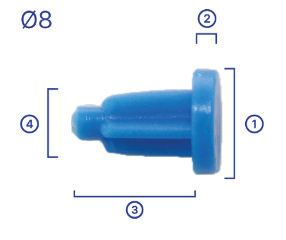
2 | Ø6 | 7.8 | 1.8 | 7.8 | 5.1 | 5,000
3 | Ø8 | 9.3 | 1.9 | 10.2 | 6.3 | 5,000

PIPE END CAP

No. | 규격 | 치 수 |  |  |  | 수 량 | 비 고
 |  | ① | ② | ③ | ④ | PACK
1 | Ø10 | 10.3 | 1.3 | 12.5 | 9.6 | 5,000 | 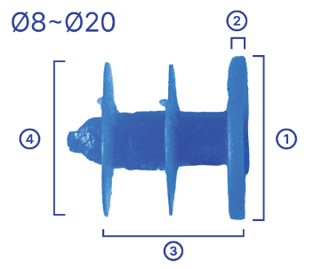 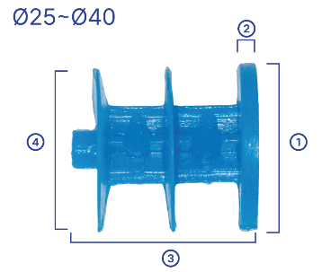 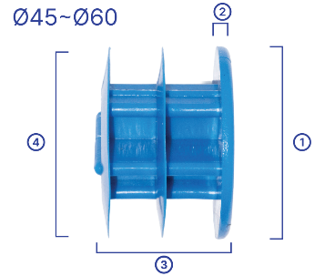
2 | Ø12 | 12.0 | 1.6 | 14.2 | 11.9 | 5,000
3 | Ø14 | 15.0 | 1.5 | 15.5 | 13.6 | 3,000
4 | Ø18 | 17.6 | 1.8 | 19.5 | 17.9 | 2,500
5 | Ø20 | 21.2 | 1.7 | 18.5 | 21.5 | 2,000
6 | Ø25 | 25.0 | 2.1 | 20.4 | 24.5 | 1,500
7 | Ø30 | 30.0 | 2.5 | 23.0 | 29.3 | 1,000
8 | Ø37 | 37.5 | 2.2 | 23.3 | 37.2 | 500
9 | Ø40 | 40.8 | 2.2 | 23.3 | 42.0 | 500
10 | Ø45 | 46.3 | 3.0 | 33.5 | 46.0 | 500
11 | Ø50 | 50.7 | 3.0 | 35.4 | 51.0 | 250
12 | Ø60 | 59.0 | 3.0 | 40.3 | 59.5 | 250

